상품제안서
스마일 미니클러치쿠션담요 | 상품코드: F24652

 |  |  |  |  |  |  | 02-412-0044 | www.easy1.co.kr
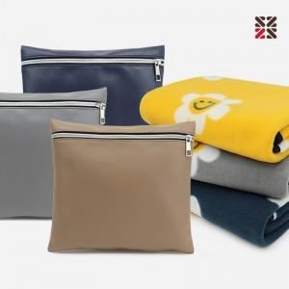

【상세/제작정보】 | <p>&nbsp;</p><table class="__se_tbl_ext" style="clear: both; width: 1863px; border-collapse: collapse; border-spacing: 0px; font-family: dotum; background-color: rgb(255, 255, 255);"><tbody><tr><td colspan="3" style="border-width: 1px 0px; border-top-style: solid; border-right-style: initial; border-bottom-style: solid; border-left-style: initial; border-top-color: rgb(236, 236, 236); border-right-color: initial; border-bottom-color: rgb(236, 236, 236); border-left-color: initial; border-image: initial; padding: 20px 0px; font-size: 13px; line-height: 1.5;">&nbsp;</td></tr></tbody></table>

【인쇄/포장옵션】 | 실크, 자수 / 부직포더스트백

【공급단가】 | 수량 | 100~ | 300~ | 500~ | 1,000~ | 3,000~
*VAT별도 | 단가 | 4,870원 | 4,790원 | 4,680원 | 4,560원 | 4,480원

【상품 URL】 | http://www.easy1.co.kr/src/goods_detail.php?gdno=24652

